网优工程师测试表格
JJH_RS_九江市九江庐峰裕泰园综合业务区BBU18$[2010088]-NR单站验证测试表格 |  |  |  |  |  |  |  |  |  |  |  |  |  |  |  | 9.4 | 9
站名： | ${cellIdParam.siteName} |  |  |  |  |  | 站号： | ${cellIdParam.gnbId}
日期： |  |  | 测试手机型号： |  | 测试手机号码1： |  |  | / |  | 测试手机号码2： |  | / |  | 优化工程师： | 张振海
软件版本：
单验工程师业务验证项： |  |  |  |  |  |  |  |  |  |  |  |  |  |  | 备注
${cellId1net.cellName} |  | 业务测试情况： |  |  |  | 尝试次数 |  |  | 成功次数 |  | 失败次数 |  | 成功率 |  | 商用网络验证标准（基于mate20X） | 下载 |  | 上传
 |  | 接入成功率（注册尝试至PDU建立成功） |  |  |  | ${cellId1net.endcGoodNrConnectSum} |  |  | ${cellId1net.endcGoodNrConnectSum} |  | 0 |  | #VALUE! |  | 标准：定点测试10次，成功率100%（attach流程） 备注：SSB RSRP≥-80dBm，SSB SINR≥10dB
 |  | Active Ping（32Byte）时延测试 |  |  |  | ${cellId1net.ping32Sum} |  |  | ${cellId1net.ping32Success} |  | 0 |  | ${cellId1net.ping32SuccessRation} |  | 标准：平均PING时延小于等于15ms 备注： 1）定点测试：SSB RSRP≥-80dBm，SSB SINR≥10dB,平均时延小于等于15ms 2）空载网络/轻载网络闲时测试。 3）ping 32 Byte,连续测试次数要求10次。 4）排除非RAN侧或非华为设备原因引起的指标异常。 5）GNOEDB 到服务器的RTT小于3ms,建议服务器与核心网直连。 6）NR CBAND为TDD模式，子载波间隔30khz，时隙配比：4:1
 |  | TCP吞吐量测试 |  |  |  | 好点
 |  | (TCP)下行吞吐量 |  | SSB RSRP(dBm) |  | ${cellId1net.ftpDownRsrpGoog} |  |  |  |  |  |  |  |  | 标准：FTP MAC层平均下载速率达到>800Mbps 备注： 1）好点，SSB RSRP>-80dBm、SSB SINR>10dB,下行吞吐量>800 Mbps（RANK3） 2）NR CBAND为TDD模式，子载波间隔30khz，时隙配比：4:1 3）SCG ONLY，不分流 4) 排除来水不足等非RAN侧原因：DL Grant 大于1350
 |  |  |  | Average SSB SINR(dB) |  | ${cellId1net.ftpDownSinrGoog}
 |  |  |  | 下行吞吐量(Mbps) |  | ${cellId1net.ftpGoodPdcpnrThrputDL}
 |  | (TCP)上行吞吐量 |  | SSB RSRP(dBm) |  | ${cellId1net.ftpUpRsrpGoog} |  |  |  |  |  |  |  |  | 标准：FTP MAC层平均上传速率>150Mbps 备注： 1）好点，SSB RSRP>-80dBm、SSB SINR>15dB,上行吞吐量>150 Mbps（RANK1） 2）NR CBAND为TDD模式，子载波间隔30khz，时隙配比：4:1 3）SCG ONLY，不分流 4) 排除来水不足等非RAN侧原因：UL Grant 大于550
 |  |  |  | Average SSB SINR(dB) |  | ${cellId1net.ftpUpSinrGoog}
 |  |  |  | 上行吞吐量(Mbps) |  | ${cellId1net.ftpGoodPdcpnrThrputUL}

${cellId2net.cellName} |  | 业务测试情况： |  |  |  | 尝试次数 |  |  | 成功次数 |  | 失败次数 |  | 成功率 |  | 商用网络验证标准（基于mate20X） | 下载 |  | 上传
 |  | 接入成功率（注册尝试至PDU建立成功） |  |  |  | ${cellId2net.endcGoodNrConnectSum} |  |  | ${cellId2net.endcGoodNrConnectSum} |  | 0 |  | #VALUE! |  | 标准：定点测试10次，成功率100%（attach流程） 备注：SSB RSRP≥-80dBm，SSB SINR≥10dB | 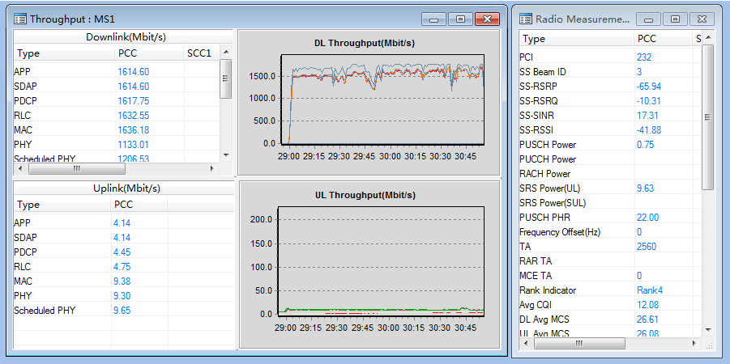 |  | 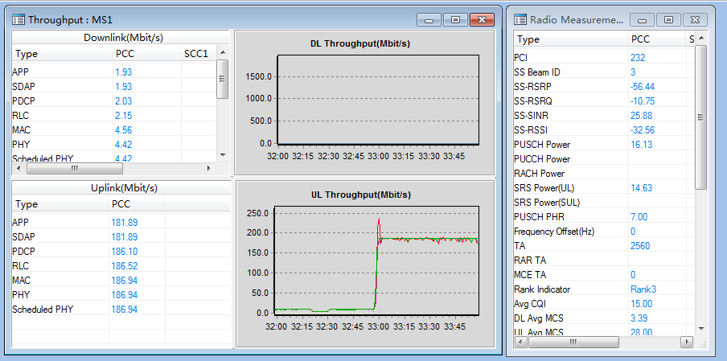
 |  | Active Ping（32Byte）时延测试 |  |  |  | ${cellId2net.ping32Sum} |  |  | ${cellId2net.ping32Success} |  | 0 |  | ${cellId2net.ping32SuccessRation} |  | 标准：平均PING时延小于等于15ms 备注： 1）定点测试：SSB RSRP≥-80dBm，SSB SINR≥10dB,平均时延小于等于15ms 2）空载网络/轻载网络闲时测试。 3）ping 32 Byte,连续测试次数要求10次。 4）排除非RAN侧或非华为设备原因引起的指标异常。 5）GNOEDB 到服务器的RTT小于3ms,建议服务器与核心网直连。 6）NR CBAND为TDD模式，子载波间隔30khz，时隙配比：4:1
 |  | TCP吞吐量测试 |  |  |  | 好点
 |  | (TCP)下行吞吐量 |  | SSB RSRP(dBm) |  | ${cellId2net.ftpDownRsrpGoog} |  |  |  |  |  |  |  |  | 标准：FTP MAC层平均下载速率达到>800Mbps 备注： 1）好点，SSB RSRP>-80dBm、SSB SINR>10dB,下行吞吐量>800 Mbps（RANK3） 2）NR CBAND为TDD模式，子载波间隔30khz，时隙配比：4:1 3）SCG ONLY，不分流 4) 排除来水不足等非RAN侧原因：DL Grant 大于1350
 |  |  |  | Average SSB SINR(dB) |  | ${cellId2net.ftpDownSinrGoog}
 |  |  |  | 下行吞吐量(Mbps) |  | ${cellId2net.ftpGoodPdcpnrThrputDL}
 |  | (TCP)上行吞吐量 |  | SSB RSRP(dBm) |  | ${cellId2net.ftpUpRsrpGoog} |  |  |  |  |  |  |  |  | 标准：FTP MAC层平均上传速率>150Mbps 备注： 1）好点，SSB RSRP>-80dBm、SSB SINR>15dB,上行吞吐量>150 Mbps（RANK1） 2）NR CBAND为TDD模式，子载波间隔30khz，时隙配比：4:1 3）SCG ONLY，不分流 4) 排除来水不足等非RAN侧原因：UL Grant 大于550
 |  |  |  | Average SSB SINR(dB) |  | ${cellId2net.ftpUpSinrGoog}
 |  |  |  | 上行吞吐量(Mbps) |  | ${cellId2net.ftpGoodPdcpnrThrputUL}

${cellId3net.cellName} |  | 业务测试情况： |  |  |  | 尝试次数 |  |  | 成功次数 |  | 失败次数 |  | 成功率 |  | 商用网络验证标准（基于mate20X） | 下载 |  | 上传
 |  | 接入成功率（注册尝试至PDU建立成功） |  |  |  | ${cellId3net.endcGoodNrConnectSum} |  |  | ${cellId3net.endcGoodNrConnectSum} |  | 0 |  | #VALUE! |  | 标准：定点测试10次，成功率100%（attach流程） 备注：SSB RSRP≥-80dBm，SSB SINR≥10dB
 |  | Active Ping（32Byte）时延测试 |  |  |  | ${cellId3net.ping32Sum} |  |  | ${cellId3net.ping32Success} |  | 0 |  | ${cellId3net.ping32SuccessRation} |  | 标准：平均PING时延小于等于15ms 备注： 1）定点测试：SSB RSRP≥-80dBm，SSB SINR≥10dB,平均时延小于等于15ms 2）空载网络/轻载网络闲时测试。 3）ping 32 Byte,连续测试次数要求10次。 4）排除非RAN侧或非华为设备原因引起的指标异常。 5）GNOEDB 到服务器的RTT小于3ms,建议服务器与核心网直连。 6）NR CBAND为TDD模式，子载波间隔30khz，时隙配比：4:1
 |  | TCP吞吐量测试 |  |  |  | 好点
 |  | (TCP)下行吞吐量 |  | SSB RSRP(dBm) |  | ${cellId3net.ftpDownRsrpGoog} |  |  |  |  |  |  |  |  | 标准：FTP MAC层平均下载速率达到>800Mbps 备注： 1）好点，SSB RSRP>-80dBm、SSB SINR>10dB,下行吞吐量>800 Mbps（RANK3） 2）NR CBAND为TDD模式，子载波间隔30khz，时隙配比：4:1 3）SCG ONLY，不分流 4) 排除来水不足等非RAN侧原因：DL Grant 大于1350
 |  |  |  | Average SSB SINR(dB) |  | ${cellId3net.ftpDownSinrGoog}
 |  |  |  | 下行吞吐量(Mbps) |  | ${cellId3net.ftpGoodPdcpnrThrputDL}
 |  | (TCP)上行吞吐量 |  | SSB RSRP(dBm) |  | ${cellId3net.ftpUpRsrpGoog} |  |  |  |  |  |  |  |  | 标准：FTP MAC层平均上传速率>150Mbps 备注： 1）好点，SSB RSRP>-80dBm、SSB SINR>15dB,上行吞吐量>150 Mbps（RANK1） 2）NR CBAND为TDD模式，子载波间隔30khz，时隙配比：4:1 3）SCG ONLY，不分流 4) 排除来水不足等非RAN侧原因：UL Grant 大于550
 |  |  |  | Average SSB SINR(dB) |  | ${cellId3net.ftpUpSinrGoog}
 |  |  |  | 上行吞吐量(Mbps) |  | ${cellId3net.ftpGoodPdcpnrThrputUL}

